Фоторамки
Прайс "Фоторамки" от компании ООО "ОптКарт"

№ | Модель | Вид | Возможные цвета | Размер | Цена, руб. | Кол-во в коробке | Цена за коробку
1 | L-1 |  | * Размер 21*30: Белый Бежевый Слоновая кость Венге Орех Черный * Остальные размеры: Белый Слоновая кость Розовый Голубой Красный Бирюзовый Орех Венге Бежевый Черный | 21*30 | 45 | 25 | 1125
2 |  |  |  | 20*25 | 36 | 30 | 1080
3 |  |  |  | 15*21 | 31.5 | 60 | 1890
4 |  |  |  | 10*15 | 23.4 | 100 | 2340
5 | L-2 | 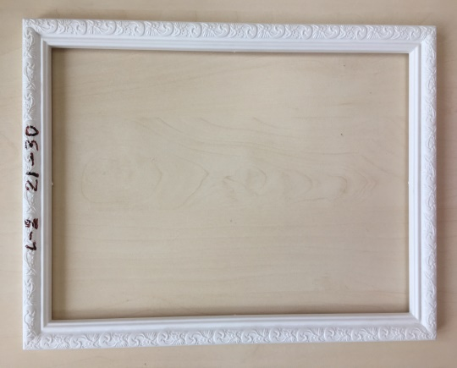 |  | 21*30 | 45 | 25 | 1125
6 |  |  |  | 20*25 | 36 | 30 | 1080
7 |  |  |  | 15*21 | 31.5 | 60 | 1890
8 |  |  |  | 10*15 | 23.4 | 100 | 2340
9 | L-3 | 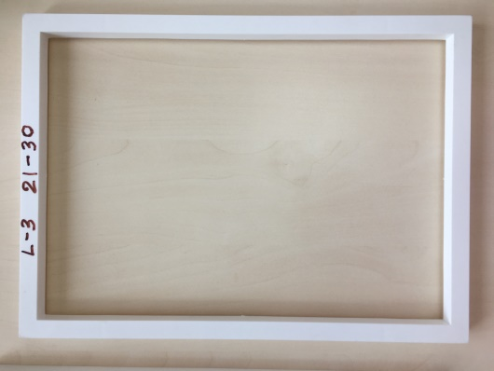 |  | 21*30 | 45 | 25 | 1125
10 |  |  |  | 20*25 | 36 | 30 | 1080
11 |  |  |  | 15*21 | 31.5 | 60 | 1890
12 |  |  |  | 10*15 | 23.4 | 100 | 2340
13 | L-4 | 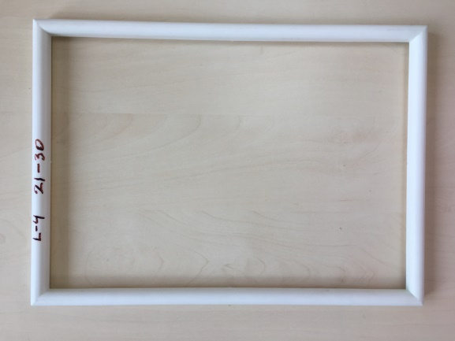 |  | 21*30 | 45 | 25 | 1125
14 |  |  |  | 20*25 | 36 | 30 | 1080
15 |  |  |  | 15*21 | 31.5 | 60 | 1890
16 |  |  |  | 10*15 | 23.4 | 100 | 2340
17 | L-5 | 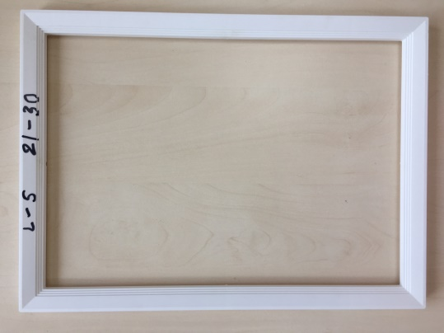 |  | 21*30 | 45 | 25 | 1125
18 |  |  |  | 20*25 | 36 | 30 | 1080
19 |  |  |  | 15*21 | 31.5 | 60 | 1890
20 |  |  |  | 10*15 | 23.4 | 100 | 2340
21 | L-6 | 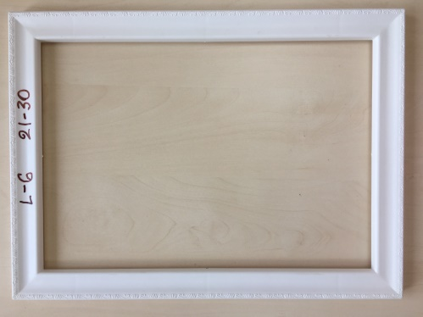 |  | 21*30 | 45 | 25 | 1125
22 |  |  |  | 20*25 | 36 | 30 | 1080
23 |  |  |  | 15*21 | 31.5 | 60 | 1890
25 |  |  |  | 10*15 | 23.4 | 100 | 2340
26 | L-7 | 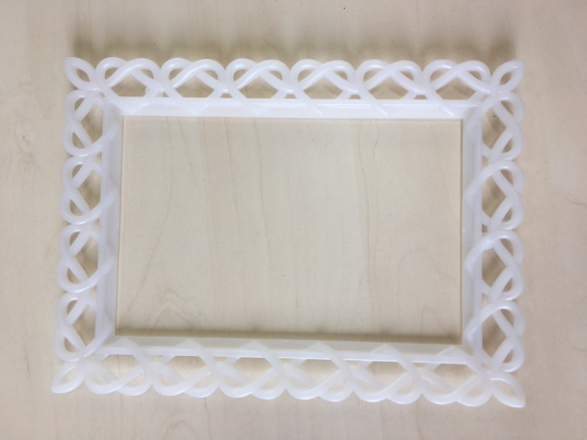 |  | 10*15 | 23.4 | 100 | 2340

